短期入所
〈提出時の注意事項〉
メールの件名は「自己点検表（事業所名）（サービス名）」としてください。
例：事業所名 ショートステイ山口
サービス名 短期入所生活介護 の場合
自己点検表 ショートステイ山口 短期入所生活介護
自己点検表はメールに直接Excelを添付し提出してください。
他のサイトを経由する等の提出はしないでください。
PDF等にせずExcelで提出してください。
圧縮ファイルにしないでください。
訪問系サービスの提出先は各健康福祉センターになります。提出先については、かいごへるぷやまぐちをご確認ください。
指定権者が市町のサービス（地域密着型サービス等）は県への提出は不要です。
下関市に所在する事業所については、県への提出は不要です。
令和８年度自己点検表
【 指定短期入所生活介護及び指定介護予防短期入所生活介護 】
（指定介護老人福祉施設（広域型）に併設の事業所は除く）
 |  |  |  |  |  |  |  |  | □ | 単独型 |  |  |  |  | □ | 併設型 |  | （ | 地域密着型特養・老健・医療機関・その他 |  |  |  |  |  |  |  |  |  |  |  |  |  |  |  | ）
 |  |  |  |  |  |  |  |  | 記入年月日 |  |  |  |  |  |  |  |  |  |  |  | 令和 |  |  |  |  |  | 年 |  |  | 月 |  | 日

 |  |  |  |  |  |  |  |  | 施設名

 |  |  |  |  |  |  |  |  | 指定サービス 指定有効期限 |  |  |  |  |  |  |  |  |  |  | 指定短期入所生活介護
 |  |  |  |  |  |  |  |  |  |  |  |  |  |  |  |  |  |  |  |  |  | （指定有効期限：令和 |  |  |  |  |  |  |  | 年 | 月 |  |  | 日）
 |  |  |  |  |  |  |  |  |  |  |  |  |  |  |  |  |  |  |  | 指定介護予防短期入所生活介護
 |  |  |  |  |  |  |  |  |  |  |  |  |  |  |  |  |  |  |  |  |  | （指定有効期限：令和 |  |  |  |  |  |  |  | 年 | 月 |  |  | 日）
 |  |  |  |  |  |  |  |  | 介護保険事業所番号 |  |  |  |  |  |  |  |  |  |  | 3 |  | 5

 |  |  |  |  |  |  |  |  | 記入者 |  |  |  |  |  |  |  |  |  |  | （職名） |  |  |  |  | （氏名）

 |  |  |  |  |  |  |  |  | 連絡先電話番号

＜入力方法＞
オレンジのセル
→プルダウンから選択
（□のセルについては、該当
する場合、■を選択）
青のセル
→該当する場合は直接入力
＜自己点検に当たっての留意事項＞
（１） |  | 記入される時点での状況について、各項目の点検事項に記載されている内容について、満たされていれば「はい」、そうでなければ「いいえ」を選択してください。なお、該当するものがなければ「非該当」を選択してください。

（２） |  | 点検事項について、全てが満たされていない場合（一部は満たしているが、一部は満たしていないような場合）は、「いいえ」を選択してください。
（３） |  | 介護老人福祉施設入所者は「入所者」、短期入所生活介護利用者は「利用者」と表記しています。
（４） |  | 県の運営指導の際、施設の方に当「自己点検表」により介護保険事業の実施状況を、確認させていただきます。
（５） |  | 点検事項ごとに根拠法令等を記載していますので、参考にしてください。

◎ | 提出期限 |  | ・・・ 令和８年７月31日（金）必着
◎ | 提出先等 |  | ・・・ 長寿社会課に提出すること
◎ | その他 |  | ・・・ 原則メールで提出すること。紙媒体で提出する場合は、A4版とし、可能な限り両面コピー（長辺とじ）で１部提出すること。 |  |  |  |  |  |  |  |  |  |  |  |  |  |  |  |  |  |  |  |  |  |  |  |  |  |  |  |  |  |  |  |  |  | 提出先メールアドレス
 |  |  |  |  |  |  |  |  |  |  |  |  |  |  |  |  |  |  |  |  |  |  |  |  |  |  |  |  |  |  |  |  |  |  |  |  | kaigo.jikotenken@pref.yamaguchi.lg.jp
（注）根拠法令の表記については、以下のとおり略しています。

 | 法 |  |  | → | 介護保険法（平成9年12月17日法律第123号）
 | 施行令 |  |  | → | 介護保険法施行令（平成10年12月24日政令第412号）
 | 施行規則 |  |  | → | 介護保険法施行規則（平成11年3月31日厚生省令第36号）
 | 居基 |  |  | → | 指定居宅サービス等の事業の人員、設備及び運営に関する基準（平成11年3月31日厚生省令第37号）
 | 予基 |  |  | → | 指定介護予防サービス等の事業の人員、設備及び運営並びに指定介護予防サービス等に係る介護予防のための効果的な支援の方法に関する基準（平成18年3月14日厚生労働省令第35号）
 | 地基 |  |  | → | 指定地域密着型サービスの事業の人員、設備及び運営に関する基準（平成18年3月14日厚生労働省令第3４号）
 | 居解 |  |  | → | 指定居宅サービス等及び指定介護予防サービス等に関する基準について（平成11年9月17日老企第25号）
 | 地解 |  |  | → | 指定地域密着型サービス及び指定地域密着型介護予防サービスに関する基準について（平成18年3月31日老計発第0331004号・老振発第0331004号・老老発第0331017号）
 | 居費 |  |  | → | 指定居宅サービスに要する費用の額の算定に関する基準（平成12年2月10日厚生省告示第19号）
 | 施留 |  |  | → | 指定居宅サービスに要する費用の額の算定に関する基準（短期入所サービス及び特定施設入居者生活介護に係る部分）及び指定施設サービス等に要する費用の額の算定に関する基準の制定に伴う実施上の留意事項について（平成12年3月8日老企第40号）
 | 予費 |  |  | → | 指定介護予防サービスに要する費用の額の算定に関する基準（平成18年3月14日厚生労働省告示第127号）
 | 予留 |  |  | → | 指定介護予防サービスに要する費用の額の算定に関する基準の制定に伴う実施上の留意事項について（平成18年3月17日老計発第0317001号・老振発第0317001号・老老発第0317001号）
 | 虐待防止法 |  |  | → | 高齢者虐待の防止、高齢者の養護者に対する支援等に関する法律（平成17年11月9日法律第124号）
 | 国指針 |  |  | → | 居住、滞在及び宿泊並びに食事の提供に係る利用料等に関する指針（平成17年9月7日厚生労働省告示第419号）
 | 国基準 |  |  | → | 厚生労働大臣の定める利用者等が選定する特別な居室等の提供に関する基準等（平成12年3月30日厚生労働省告示第123号）
 | 平12告29 |  |  | → | 厚生労働大臣が定める夜勤を行う職員の勤務条件に関する基準（平成12年2月10日厚生省告示第29号）
 | 条例35 |  |  | → | 指定居宅サービス等の事業の人員、設備及び運営に関する基準等を定める条例（平成24年7月10日山口県条例第35号）
 | 条例36 |  |  | → | 指定介護予防サービス等の事業の人員、設備及び運営並びに指定介護予防サービス等に係る介護予防のための効果的な支援の方法に関する基準等を定める条例（平成24年7月10日山口県条例第36号）
 | 規則82 |  |  | → | 指定居宅サービス等の事業の人員、設備及び運営に関する基準等を定める条例施行規則（平成24年9月28日山口県規則第82号）
 | 規則83 |  |  | → | 指定介護予防サービス等の事業の人員、設備及び運営並びに指定介護予防サービス等に係る介護予防のための効果的な支援の方法に関する基準等を定める条例施行規則（平成24年9月28日山口県規則第83号）
第１ 人員基準
点検項目 |  |  |  |  |  | 点検事項 |  |  |  |  |  |  |  |  |  |  |  |  |  |  |  |  |  |  |  |  |  |  |  | 点検結果 |  |  | 根拠法令
1 | 管理者 |  |  |  |  | ・ | 常勤専従の者が配置されているか。 |  |  |  |  |  |  |  |  |  |  |  |  |  |  |  |  |  |  |  |  |  |  | はい・いいえ |  |  | 条例35第55条【準用第6条】
 |  |  |  |  |  |  | ※ | 当該事業所の管理上支障がない場合は、他の職務又は他の事業所、施設等の職務に兼務可能 |  |  |  |  |  |  |  |  |  |  |  |  |  |  |  |  |  |  |  |  |  |  |  |  | 条例36第49条【準用第16条の2】

 |  |  |  |  |  |  |  | 氏名：
 |  |  |  |  |  |  |  |  | 専従 ・ 兼務
 |  |  |  |  |  |  |  | 兼務の職種 |  |  |  | □ | 当該事業所の他の職務 |  |  |  |  |  |  | （ |  |  |  |  |  |  |  |  | ）
 |  |  |  |  |  |  |  |  |  |  |  | □ | 同一敷地内の他の事業所、施設等の職務 |  |  |  |  |  |  |  |  |  |  | （ |  |  |  |  | ）
 |  |  |  |  |  | ・ | 当該事業所の従業者の管理、業務の実施状況の把握その他の管理を一元的に行っているか。 |  |  |  |  |  |  |  |  |  |  |  |  |  |  |  |  |  |  |  |  |  |  | はい・いいえ |  |  | 規則82第121条【準用第36条】
 |  |  |  |  |  |  |  |  |  |  |  |  |  |  |  |  |  |  |  |  |  |  |  |  |  |  |  |  |  |  |  |  | 規則83第112条【準用第37条】
 |  |  |  |  |  | ・ | 従業者に運営基準を遵守させるために必要な指揮命令を行っているか。 |  |  |  |  |  |  |  |  |  |  |  |  |  |  |  |  |  |  |  |  |  |  | はい・いいえ
2 | 医師 |  |  |  |  | ・ | １人以上配置しているか。 |  |  |  |  |  |  |  |  |  |  |  |  |  |  |  |  |  |  |  |  |  |  | はい・いいえ・基準緩和該当 |  |  | 条例35第50条
 |  |  |  |  |  |  |  | 氏名： |  |  |  |  |  |  |  |  |  | 勤務日数： 週 |  |  |  |  |  |  | 日 |  |  | 時間 |  |  |  |  | 条例36第44条
 |  |  |  |  |  |  | ※ | 指定地域密着型介護老人福祉施設に併設されている場合は、処遇等が適切に行われる場合に限り、置かないことができる。（基準緩和） |  |  |  |  |  |  |  |  |  |  |  |  |  |  |  |  |  |  |  |  |  |  |  |  | 地解第三の七の2(7)①

3 | 生活相談員 |  |  |  |  | ・ | 入所者の数が１００又はその端数を増すごとに、１人以上勤務しているか。 |  |  |  |  |  |  |  |  |  |  |  |  |  |  |  |  |  |  |  |  |  |  | はい・いいえ |  |  | 条例35第50条
 |  |  |  |  |  | ・ | 常勤換算方法で、利用者の数の合計が１００人又はその端数を増すごとに１人以上配置しているか。 |  |  |  |  |  |  |  |  |  |  |  |  |  |  |  |  |  |  |  |  |  |  | はい・いいえ・基準緩和該当 |  |  | 条例36第44条

 |  |  |  |  |  |  | ※ | 例えば特定施設に併設されている場合で、特定施設の利用者１１０人、短期入所の利用者２０人である場合、１１０＋２０＝１３０人について計算するため、合計で２人の配置で可。 |  |  |  |  |  |  |  |  |  |  |  |  |  |  |  |  |  |  |  |  |  |  |  |  | 居解第三の八の1(1)②ニ、(2)

 |  |  |  |  |  |  |  | ＊ | 氏名：
 |  |  |  |  |  |  |  |  |  | □ | 社会福祉主事任用資格を有する者 |  |  |  |  |  |  |  |  |  |  | □ | 同等以上の能力を有する者
 |  |  |  |  |  |  | ※ | 指定地域密着型介護老人福祉施設に併設されている場合は、当該指定地域密着型介護老人福祉施設の生活相談員により、当該事業所の利用者の処遇等が適切に行われる場合に限り、置かないことができる。（基準緩和） |  |  |  |  |  |  |  |  |  |  |  |  |  |  |  |  |  |  |  |  |  |  |  |  | 地解第三の七の2(7)①

 |  |  |  |  |  | ・ | 生活相談員のうち1人以上は常勤の者となっているか。 |  |  |  |  |  |  |  |  |  |  |  |  |  |  |  |  |  |  |  |  |  |  | はい・いいえ
 |  |  |  |  |  |  | ※ | 利用定員が２０人未満である併設事業所にあってはこの限りではない
 |  |  |  |  |  | ・ | 社会福祉主事の資格を有する者又は利用者の生活の向上を図るため適切な相談、援助等を行う能力を有すると認められる者となっているか。 |  |  |  |  |  |  |  |  |  |  |  |  |  |  |  |  |  |  |  |  |  |  | はい・いいえ

4 | 介護職員又は看護師若しくは准看護師 （以下「看護職員」という。） |  |  |  |  | ・ | 介護職員及び看護職員の総数は、常勤換算方法で、入所者と利用者の数の合計が３又はその端数を増すごとに１人以上配置しているか。 |  |  |  |  |  |  |  |  |  |  |  |  |  |  |  |  |  |  |  |  |  |  | はい・いいえ |  |  | 条例35第50条
 |  |  |  |  |  |  |  |  |  |  |  |  |  |  |  |  |  |  |  |  |  |  |  |  |  |  |  |  |  |  |  |  | 条例36第44条
 |  |  |  |  |  |  | 従来型 |  |  |  | 基準必要数 |  |  |  | 常勤換算数 |  |  |  | ユニット型 |  |  |  | 基準必要数 |  |  | 常勤換算数 |  |  |  |  |  |  | 規則82第105条
 |  |  |  |  |  |  | 介護職員 |  |  |  |  |  |  | 人 |  |  | 人 |  | 介護職員 |  |  |  |  |  | 人 |  |  | 人 |  |  |  |  | 居解第三の八の3(6)⑥、第四の一
 |  |  |  |  |  |  | 看護職員 |  |  |  |  |  |  | 人 |  |  | 人 |  | 看護職員 |  |  |  |  |  | 人 |  |  | 人 |  |  |  |  | 看護職員

 |  |  |  |  |  | ・ | 介護職員又は看護職員のそれぞれのうち１人以上は常勤の者となっているか。 |  |  |  |  |  |  |  |  |  |  |  |  |  |  |  |  |  |  |  |  |  |  | はい・いいえ・２０人未満 |  |  | 氏名： |  |  | 専従 ・ 兼務
 |  |  |  |  |  |  | ※ | 利用定員が２０人未満である併設事業所にあってはこの限りではない |  |  |  |  |  |  |  |  |  |  |  |  |  |  |  |  |  |  |  |  |  |  |  |  | 氏名： |  |  | 専従 ・ 兼務

 |  |  |  |  |  | ・ | 看護職員を配置しなかった場合であっても、利用者の状態像に応じて必要がある場合には、病院、診療所又は指定訪問看護ステーション（併設事業所にあっては、当該併設事業所を併設する特別養護老人ホーム等を含む。）との密接な連携により看護職員を確保しているか。 |  |  |  |  |  |  |  |  |  |  |  |  |  |  |  |  |  |  |  |  |  |  | はい・いいえ・非該当 |  |  | 連絡先：

 |  |  |  |  |  | ・ | 常時１人以上の常勤の介護職員を介護に従事させているか。また、夜間を含めて適切な介護を提供できるように介護職員の勤務体制を定めているか。 |  |  |  |  |  |  |  |  |  |  |  |  |  |  |  |  |  |  |  |  |  |  | はい・いいえ |  |  | 氏名： |  |  | 専従 ・ 兼務
 |  |  |  |  |  |  |  |  |  |  |  |  |  |  |  |  |  |  |  |  |  |  |  |  |  |  |  |  |  |  |  |  | 氏名： |  |  | 専従 ・ 兼務
 | （ユニット型の場合） |  |  |  |  | ・ | 昼間については、ユニットごとに常時１人以上の介護職員又は看護職員を配置しているか。 |  |  |  |  |  |  |  |  |  |  |  |  |  |  |  |  |  |  |  |  |  |  | はい・いいえ |  |  | 規則82第122条
...
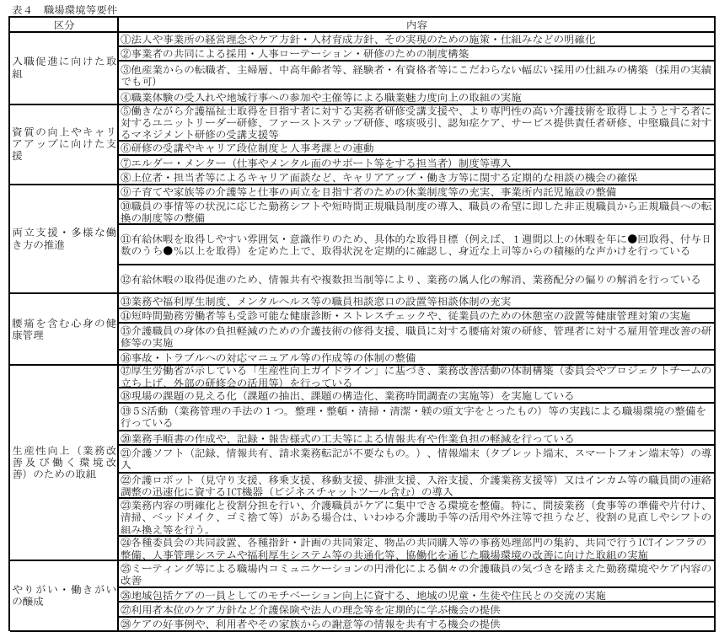

 |  |  |  |  |  |  | ⑧ | 令和８年度特例要件
 |  |  |  |  |  |  |  | 生産性向上や協働化に係る取組として以下のいずれかの取組を行っていること。 （ア）ケアプランデータ連携システム（厚生労働省がケアプランデータ連携システムと同等の機能とセキュリティを有するシステムとして認めたものを含む。以下同じ。）を利用していること。 （イ）生産性向上推進体制加算Ⅰ又はⅡを算定していること。 （ウ）介護サービス事業所等が所属する法人が、社会福祉法（昭和26年法律第45号）第128条第１号イに規定する社会福祉連携推進法人に所属していること。
...

